상품제안서
AHC SP-1호 (선크림1+선스틱1) | 상품코드: S47832

 |  |  |  |  |  |  | 02-713-8555 | www.synergygift.co.kr
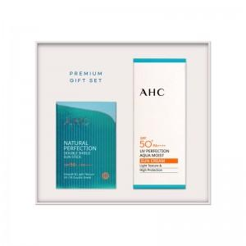

【상세/제작정보】

【인쇄/포장옵션】 | 라벨지스티커 / 포장지포장

【공급단가】 | 수량 | 30~ | 100~ | 500~ | 1,000~ | 2,000~
*VAT별도 | 단가 | 16,400원 | 15,400원 | 15,090원 | 14,700원 | 14,440원

【상품 URL】 | https://www.synergygift.co.kr:443/src/goods_detail.php?gdno=47832

